Дашборд. Сравнить модели продаж
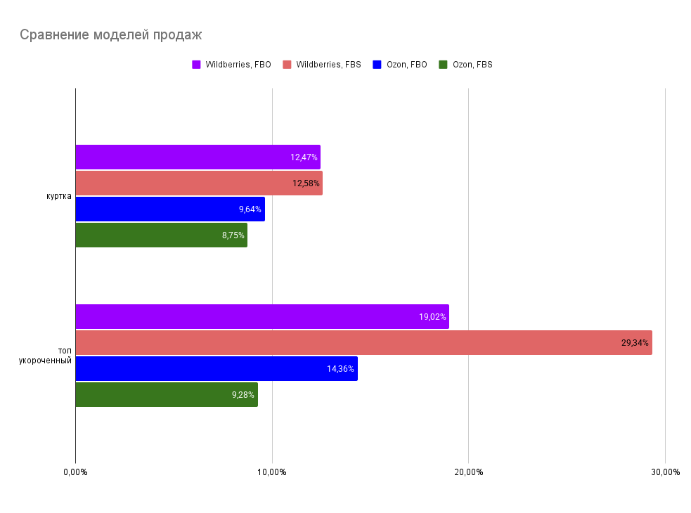
Выберите параметр для сравнения: | Маржинальность
Выберите, какие товары хотите сравнить: (оставьте ячейку пустой, если хотите видеть все товары) | куртка , топ укороченный | Примечание: иногда товары могут не удаляться при повторном клике, в этом случае выделите ячейку с дропдауном и удалите нужный товар вручную

Дашборд. ТОП товаров в разрезе
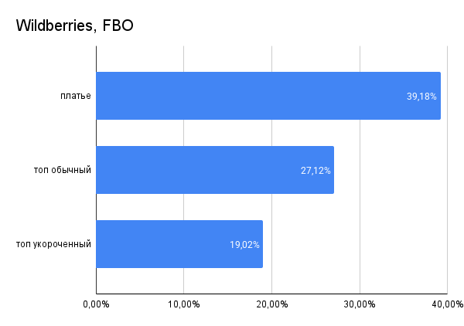
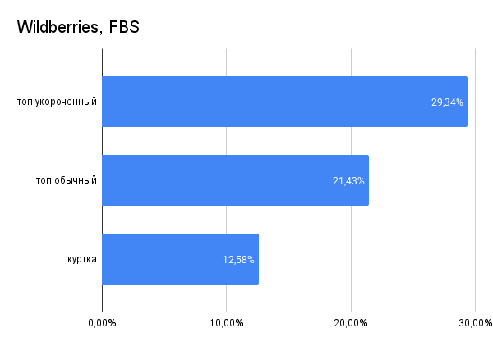
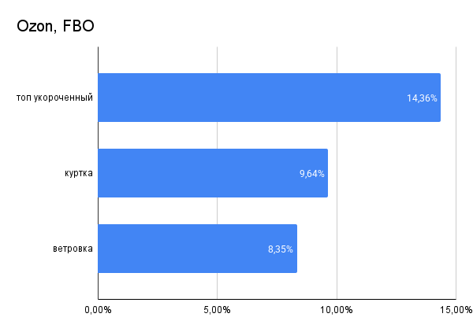
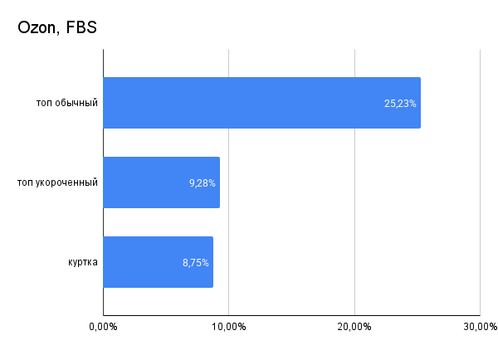
Выберите параметр: | Маржинальность
Напишите, сколько товаров показать (оставьте пустым, чтобы показать все) | 3

